CCDP
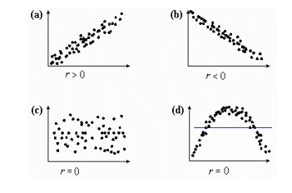
COEFICIENTE DE CORRELACIÓN DE PEARSON

CORRELACIÓN
La correlación estadística constituye una técnica que nos indica si dos variables están relacionadas o no.
Existen tres tipos de correlación:
Positiva:Se presenta cuando una variable aumenta o disminuye y la otra también, es decir hay una relación proporcional. Por ejemplo para un vendedor, si él vende más productos (variable 1), va a ganar más comisiones (variable 2).
Negativa: Se presenta cuando una variable se comporta de forma contraria a la otra, es decir que si una variable aumenta, la otra disminuye. Por ejemplo para la construcción de un edificio, entre más trabajadores estén construyendo un edificio (variable 1), menos tiempo se necesitará para terminar la construcción (variable 2).
Nula: Las variables son independientes, es decir no hay relación.
CORRELACIÓN

CCP
Es una prueba que mide la relación estadística entre dos variables continuas. Si la asociación entre los elementos no es lineal, entonces el coeficiente no se encuentra representado adecuadamente.
El coeficiente de correlación puede tomar un rango de valores de -1 a +1. Expresado matemáticamente sería así: -1 ≤ r ≤ +1
Un valor de 0 indica que no hay asociación entre las dos variables.
Un valor mayor que 0 indica una asociación positiva. Es decir, a medida que aumenta el valor de una variable, también lo hace el valor de la otra.
Un valor menor que 0 indica una asociación negativa; es decir, a medida que aumenta el valor de una variable, el valor de la otra disminuye.
COEFICIENTE DE CORRELACIÓN DE PEARSON

POSITIVA
La empresa quiere analizar las ventas on line de acuerdo al número de llamadas que reciben en la
semana, es decir quiere saber si hay relación entre el número de llamadas y el número de ventas realizadas.
 | x | y
Dia | Nro. Llamadas | Nro.Ventas realizadas |  | r = coeficiente de correlación
Lunes | 800 | 600
Martes | 658 | 450
Miércoles | 345 | 200 |  |  | Tabla criterios de Cohen
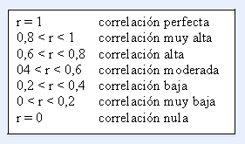
Jueves | 400 | 390
Viernes | 700 | 550
Sábado | 1,500 | 1000
Domingo | 700 | 590

Coeficiente de correlación: |  |  | 0.97

Correlación positiva muy alta, a mayor número de llamadas, mayor número de ventas

